細胞障害
 |  |  |  |  |  |  |  |  |  |  | 聞き取り日： |  |  | 年 |  | 月 |  | 日
FAX送信先: |  |  |  |  |  |  |  |  |  | FAX番号: |  |  | - |  | -
フォローアップシート：抗がん薬（細胞障害性薬）
 | 処方せん発行日 |  |  | 年 | 月 |  | 日 |  | 保険薬局 名称・所在地
 | 処方医 |  |  |  |  | 先生

 | 患者ID： |  |  |  |  |  |  |  | 電話番号：
 | 患者氏名： |  |  |  |  |  |  |  | FAX番号 ：
 | 生年月日： |  |  | 年 | 月 |  | 日 |  | 担当薬剤師名： |  |  |  |  |  |  |  | 印
 | この情報を伝えることに対して患者の同意を □ 得た □ 得ていない
 | □ 患者は主治医への報告を拒否していますが、治療上重要だと思われますので報告いたします。

1. 服薬状況（情報提供書の対象薬剤名： ） 聞き取り：□本人 □家人 □代理人
□ 良好 □ やや不良 □ 不良 |  |  |  |  |  | ※良好以外の場合、｢その他｣の欄に理由を記載してください。

2. 副作用の状況（"なし"または"あり"に○を付け、各項目を評価してください）
■ |  | 便秘（ なし あり ブリストルスケール： ） |  |  |  |  |  | ● |  | 発疹・皮膚症状（ なし あり ）
□ Grade1 |  |  | 不定期または間欠的な症状 |  |  |  |  | 【特記事項】 |  |  |  | ※部位、症状など
□ Grade2 |  |  | 緩下薬または浣腸の定期使用を要する
□ Grade3 |  |  | 摘便を要する頑固な便秘
■ |  | 下痢（ なし あり ブリストルスケール： ） |  |  |  |  |  | ● |  | 発熱（ なし あり ）
□ Grade1 |  |  | 3回/日未満 |  |  |  |  | 【特記事項】
□ Grade2 |  |  | 4〜6回/日
□ Grade3 |  |  | 7回/日以上
■ |  | 嘔吐（ なし あり ） |  |  |  |  |  | ● |  | 流涙 ；涙が出る（ なし あり ）
□ Grade1 |  |  | 24時間に1〜2エピソードの嘔吐 |  |  |  |  | 【特記事項】
□ Grade2 |  |  | 24時間に3〜5エピソードの嘔吐
「副作用の状況」は、色つきセルのプルダウンから副作用を選択すると、選択した副作用の評価方法が表記されます。
この2列は、使用薬剤やレジメン、患者さんの状態によって、副作用項目を適宜追加してご利用ください。
例）
・S-1：「流涙」を追加 ・ゼローダ：「手足症候群」を追加
・S-1+オキサリプラチン：「流涙」、「しびれ」を追加
詳細は記入例をご参照ください。
□ Grade3 |  |  | 24時間に6エピソード以上の嘔吐
■ |  | 口内炎（ なし あり ） |  |  |  |  |  | ■ |  | 高血圧（ / mmHg）
□ Grade1 |  |  | わずかな症状で摂食に影響なし |  |  |  |  | □ Grade1 |  |  |  | 120〜139/80〜89mmHg
□ Grade2 |  |  | 症状があるが、食べやすく加工した食事を摂取できる |  |  |  |  | □ Grade2 |  |  |  | 140〜159/90〜99mmHg
□ Grade3 |  |  | 症状があり、十分な栄養や水分の経口摂取ができない |  |  |  |  | □ Grade3 |  |  |  | 160/100mmHg以上
■ |  | 食欲不振（ なし あり 原因： ） |  |  |  |  |  | ■ |  | 手足症候群（ なし あり 部位： ）
□ Grade1 |  |  | 摂食習慣の変化を伴わない食欲低下 |  |  |  |  | □ Grade1 |  |  |  | 疼痛を伴わない皮膚の変化・皮膚炎
□ Grade2 |  |  | 顕著な体重減少や栄養失調を伴わない摂食量の変化 |  |  |  |  | □ Grade2 |  |  |  | 疼痛を伴う皮膚の変化、身の回り以外の日常生活の制限
□ Grade3 |  |  | 顕著な体重減少または栄養失調を伴う |  |  |  |  | □ Grade3 |  |  |  | 疼痛を伴う皮膚の変化、身の回りの日常生活の制限
■ |  | 倦怠感（ なし あり ） |  |  |  |  |  | ■ |  | しびれ（ なし あり ）
□ Grade1 |  |  | だるさがある、または元気がない |  |  |  |  | □ Grade1 |  |  |  | 臨床所見または検査所見のみ；治療を要さない
□ Grade2 |  |  | 身の回り以外の日常生活動作が制限される |  |  |  |  | □ Grade2 |  |  |  | 身の回り以外の日常生活動作の制限
□ Grade3 |  |  | 身の回りの日常生活動作が制限される |  |  |  |  | □ Grade3 |  |  |  | 身の回りの日常生活動作の制限
※副作用がGrade3以上の場合など、必要に応じて外来受診をお勧めください。 ⇒ □ 受診を勧めた

3. その他（治療上の悩みや不安、服薬状況・副作用の補足、処方・検査提案など）

4. 返信記載欄

分子標的
 |  |  |  |  |  |  |  |  |  |  |  | 報告日： |  | 年 |  | 月 |  | 日
FAX送信先: |  |  |  |  |  |  |  |  |  |  | FAX番号: |  | - |  | -
フォローアップシート：抗がん薬（分子標的）
 | 処方せん発行日 |  |  | 年 |  | 月 |  | 日 |  | 保険薬局 名称・所在地
 | 処方医 |  |  |  | 科
 |  |  |  |  |  |  | 先生
 | 患者ID： |  |  |  |  |  |  |  |  | 電話番号：
 | 患者氏名： |  |  |  |  |  |  |  |  | FAX番号 ：
 | 生年月日： |  |  | 年 |  | 月 |  | 日 |  | 担当薬剤師名： |  |  |  |  |  |  | 印
 | この情報を伝えることに対して患者の同意を □ 得た □ 得ていない
 | □ 患者は主治医への報告を拒否していますが、治療上重要だと思われますので報告いたします。

1. 服薬状況（情報提供書の対象薬剤名： ）
□ 良好 □ やや不良 □ 不良 |  |  |  |  |  |  | ※良好以外の場合、｢その他｣の欄に理由を記載してください。

2. 副作用の状況（"なし"または"あり"に○を付け、各項目を評価してください）
■ |  | 便秘（ なし あり ブリストルスケール： ） |  |  |  |  |  |  | ● |  | 発熱（ なし あり ）
□ Grade1 |  |  | 不定期または間欠的な症状 |  |  |  |  |  | 【特記事項】
□ Grade2 |  |  | 緩下薬または浣腸の定期使用を要する
□ Grade3 |  |  | 摘便を要する頑固な便秘
■ |  | 下痢（ なし あり ブリストルスケール： ） |  |  |  |  |  |  | ■ |  | 高血圧（ / mmHg）
□ Grade1 |  |  | 3回/日未満 |  |  |  |  |  | □ Grade1 |  |  | 120〜139/80〜89mmHg
□ Grade2 |  |  | 4〜6回/日 |  |  |  |  |  | □ Grade2 |  |  | 140〜159/90〜99mmHg
□ Grade3 |  |  | 7回/日以上 |  |  |  |  |  | □ Grade3 |  |  | 160/100mmHg以上
■ |  | 嘔吐（ なし あり ） |  |  |  |  |  |  | ● |  | 発疹・皮膚症状（ なし あり ）
□ Grade1 |  |  | 24時間に1〜2エピソードの嘔吐 |  |  |  |  |  | 【特記事項】 |  |  | ※部位、症状など
□ Grade2 |  |  | 24時間に3〜5エピソードの嘔吐
「副作用の状況」は、色つきセルのプルダウンから副作用を選択すると、選択した副作用の評価方法が表記されます。
この2列は、使用薬剤やレジメン、患者さんの状態によって、副作用項目を適宜追加してご利用ください。
例）
・S-1：「流涙」を追加 ・ゼローダ：「手足症候群」を追加
・S-1+オキサリプラチン：「流涙」、「しびれ」を追加
詳細は記入例をご参照ください。
□ Grade3 |  |  | 24時間に6エピソード以上の嘔吐
■ |  | 口内炎（ なし あり ） |  |  |  |  |  |  | ■ |  | ざ瘡様皮疹（ なし あり ）
□ Grade1 |  |  | わずかな症状で摂食に影響なし |  |  |  |  |  | □ Grade1 |  |  | 体表面積の10％未満を占める皮疹
□ Grade2 |  |  | 症状があるが、食べやすく加工した食事を摂取できる |  |  |  |  |  | □ Grade2 |  |  | 体表面積の10-30％を占める皮疹
□ Grade3 |  |  | 症状があり、十分な栄養や水分の経口摂取ができない |  |  |  |  |  | □ Grade3 |  |  | 体表面積の30％以上を占める皮疹
■ |  | 食欲不振（ なし あり 原因： ） |  |  |  |  |  |  | ■ |  | 爪囲炎（ なし あり ）
□ Grade1 |  |  | 摂食習慣の変化を伴わない食欲低下 |  |  |  |  |  | □ Grade1 |  |  | 爪襞の浮腫や紅斑；角質の剥脱
□ Grade2 |  |  | 顕著な体重減少や栄養失調を伴わない摂食量の変化 |  |  |  |  |  | □ Grade2 |  |  | 身の回り以外の日常生活動作の制限
□ Grade3 |  |  | 顕著な体重減少または栄養失調を伴う |  |  |  |  |  | □ Grade3 |  |  | 身の回りの日常生活動作の制限
■ |  | 味覚障害（ なし あり ） |  |  |  |  |  |  | ● |  | 目の異常（ なし あり ）
□ Grade1 |  |  | 食生活の変化を伴わない味覚変化 |  |  |  |  |  | 【特記事項】 |  |  | ※具体的な症状など
□ Grade2 |  |  | 食生活の変化を伴う味覚変化
□ Grade3 |  |  | 設定なし
■ |  | 倦怠感（ なし あり ） |  |  |  |  |  |  | ■ |  | 手足症候群（ なし あり 部位： ）
□ Grade1 |  |  | だるさがある、または元気がない |  |  |  |  |  | □ Grade1 |  |  | 疼痛を伴わない皮膚の変化・皮膚炎
□ Grade2 |  |  | 身の回り以外の日常生活動作が制限される |  |  |  |  |  | □ Grade2 |  |  | 疼痛を伴う皮膚の変化、身の回り以外の日常生活の制限
□ Grade3 |  |  | 身の回りの日常生活動作が制限される |  |  |  |  |  | □ Grade3 |  |  | 疼痛を伴う皮膚の変化、身の回りの日常生活の制限
※副作用がGrade3以上の場合など、必要に応じて外来受診をお勧めください。 ⇒ □ 受診を勧めた

3. その他（治療上の悩みや不安、服薬状況・副作用の補足、処方・検査提案など）

4. 返信記載欄

ホルモン剤
 |  |  |  |  |  |  |  |  |  |  |  | 報告日： |  | 年 |  | 月 |  | 日
FAX送信先: |  |  |  |  |  |  |  |  |  |  | FAX番号: |  | - |  | -
フォローアップシート：抗がん薬（ホルモン剤）
 | 処方せん発行日 |  |  | 年 |  | 月 |  | 日 |  | 保険薬局 名称・所在地
 | 処方医 |  |  |  | 科
 |  |  |  |  |  |  | 先生
 | 患者ID： |  |  |  |  |  |  |  |  | 電話番号：
 | 患者氏名： |  |  |  |  |  |  |  |  | FAX番号 ：
 | 生年月日： |  |  | 年 |  | 月 |  | 日 |  | 担当薬剤師名： |  |  |  |  |  |  | 印
 | この情報を伝えることに対して患者の同意を □ 得た □ 得ていない
 | □ 患者は主治医への報告を拒否していますが、治療上重要だと思われますので報告いたします。

1. 服薬状況（情報提供書の対象薬剤名： ）
□ 良好 □ やや不良 □ 不良 |  |  |  |  |  |  | ※良好以外の場合、｢その他｣の欄に理由を記載してください。

2. 副作用の状況（"なし"または"あり"に○を付け、各項目を評価してください）
■ |  | 便秘（ なし あり ブリストルスケール： ） |  |  |  |  |  |  | ● |  | 発疹・皮膚症状（ なし あり ）
□ Grade1 |  |  | 不定期または間欠的な症状 |  |  |  |  |  | 【特記事項】 |  |  | ※部位、症状など
□ Grade2 |  |  | 緩下薬または浣腸の定期使用を要する
□ Grade3 |  |  | 摘便を要する頑固な便秘
■ |  | 下痢（ なし あり ブリストルスケール： ） |  |  |  |  |  |  | ● |  | 発熱（ なし あり ）
□ Grade1 |  |  | 3回/日未満 |  |  |  |  |  | 【特記事項】
□ Grade2 |  |  | 4〜6回/日
□ Grade3 |  |  | 7回/日以上
■ |  | 嘔吐（ なし あり ） |  |  |  |  |  |  | ● |  | 嗄声；声のかすれ（ なし あり ）
□ Grade1 |  |  | 24時間に1〜2エピソードの嘔吐 |  |  |  |  |  | 【特記事項】
□ Grade2 |  |  | 24時間に3〜5エピソードの嘔吐
「副作用の状況」は、色つきセルのプルダウンから副作用を選択すると、選択した副作用の評価方法が表記されます。
この2列は、使用薬剤やレジメン、患者さんの状態によって、副作用項目を適宜追加してご利用ください。
例）
・S-1：「流涙」を追加 ・ゼローダ：「手足症候群」を追加
・S-1+オキサリプラチン：「流涙」、「しびれ」を追加
詳細は記入例をご参照ください。
□ Grade3 |  |  | 24時間に6エピソード以上の嘔吐
■ |  | 口内炎（ なし あり ） |  |  |  |  |  |  | ■ |  | 体重減少（ なし あり ： kg ⇒ kg ）
□ Grade1 |  |  | わずかな症状で摂食に影響なし |  |  |  |  |  | □ Grade1 |  |  | ベースラインより5-＜10%減少
□ Grade2 |  |  | 症状があるが、食べやすく加工した食事を摂取できる |  |  |  |  |  | □ Grade2 |  |  | ベースラインより10-＜20%減少
□ Grade3 |  |  | 症状があり、十分な栄養や水分の経口摂取ができない |  |  |  |  |  | □ Grade3 |  |  | ベースラインより≧20%減少
■ |  | 食欲不振（ なし あり 原因： ） |  |  |  |  |  |  | ● |  | 浮腫；むくみ（ なし あり ）
□ Grade1 |  |  | 摂食習慣の変化を伴わない食欲低下 |  |  |  |  |  | 【特記事項】 |  |  | ※むくみの場所など
□ Grade2 |  |  | 顕著な体重減少や栄養失調を伴わない摂食量の変化
□ Grade3 |  |  | 顕著な体重減少または栄養失調を伴う
■ |  | 倦怠感（ なし あり ）
□ Grade1 |  |  | だるさがある、または元気がない
□ Grade2 |  |  | 身の回り以外の日常生活動作が制限される
□ Grade3 |  |  | 身の回りの日常生活動作が制限される
※副作用がGrade3以上の場合など、必要に応じて外来受診をお勧めください。 ⇒ □ 受診を勧めた

3. その他（治療上の悩みや不安、服薬状況・副作用の補足、処方・検査提案など）

4. 返信記載欄

評価方法
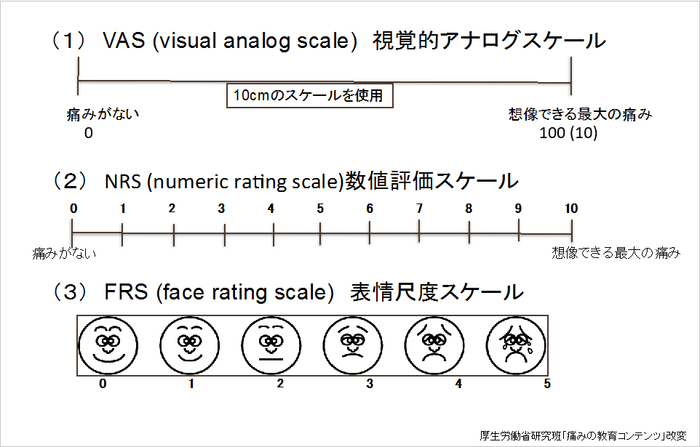
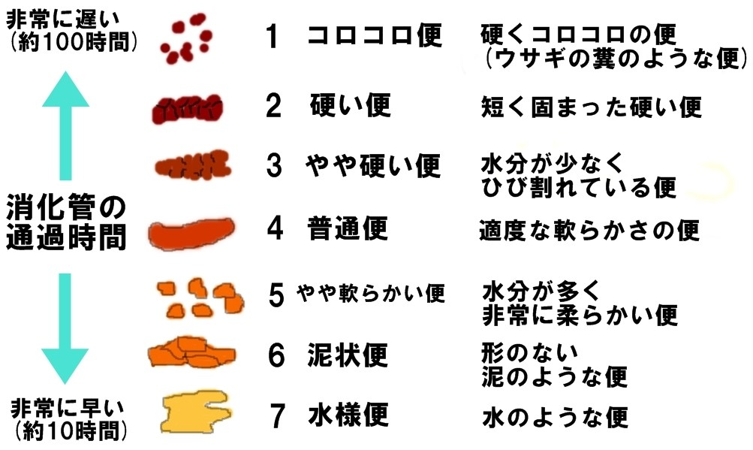
痛みの評価方法 | ブリストルスケール

